Estadísticas
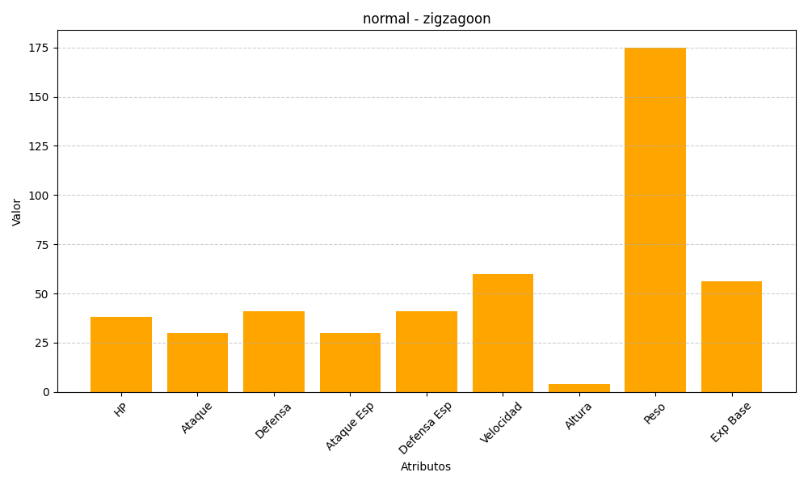
ID | Nombre | Tipo | HP | Ataque | Defensa | Ataque Especial | Defensa Especial | Velocidad | Altura | Peso | Experiencia Base
263 | zigzagoon | normal | 38 | 30 | 41 | 30 | 41 | 60 | 4 | 175 | 56

